Log Produk
Foto Produk | Tanggal | Jam | Shift | Warna Produk
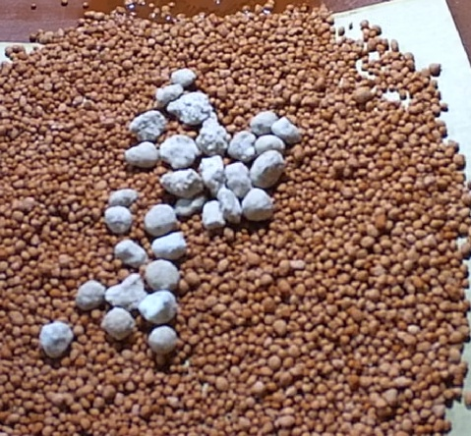 | 2026-03-05 | 11:00:00 | Shift 1 (07:00-15:00) | bongkahan
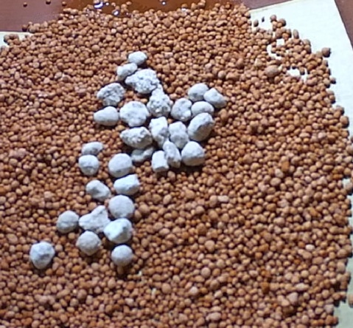 | 2026-03-05 | 11:30:00 | Shift 1 (07:00-15:00) | bongkahan
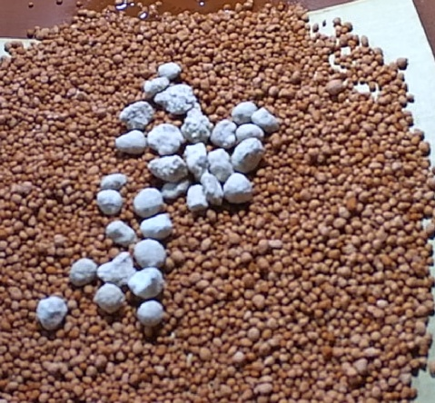 | 2026-03-05 | 12:00:00 | Shift 1 (07:00-15:00) | bongkahan

